Mapa_kraje_vyvoj
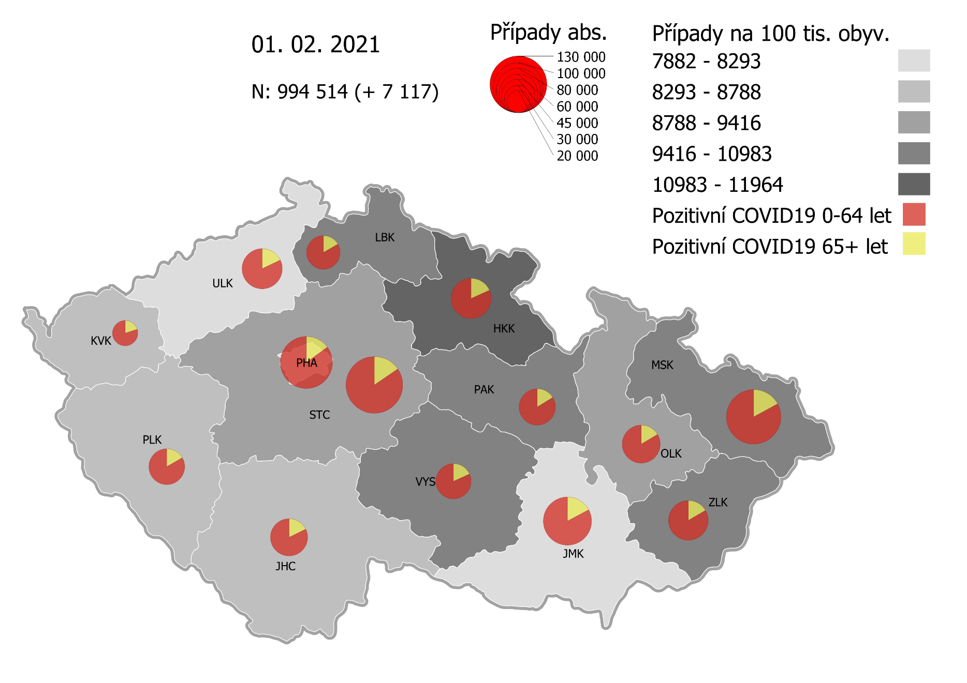
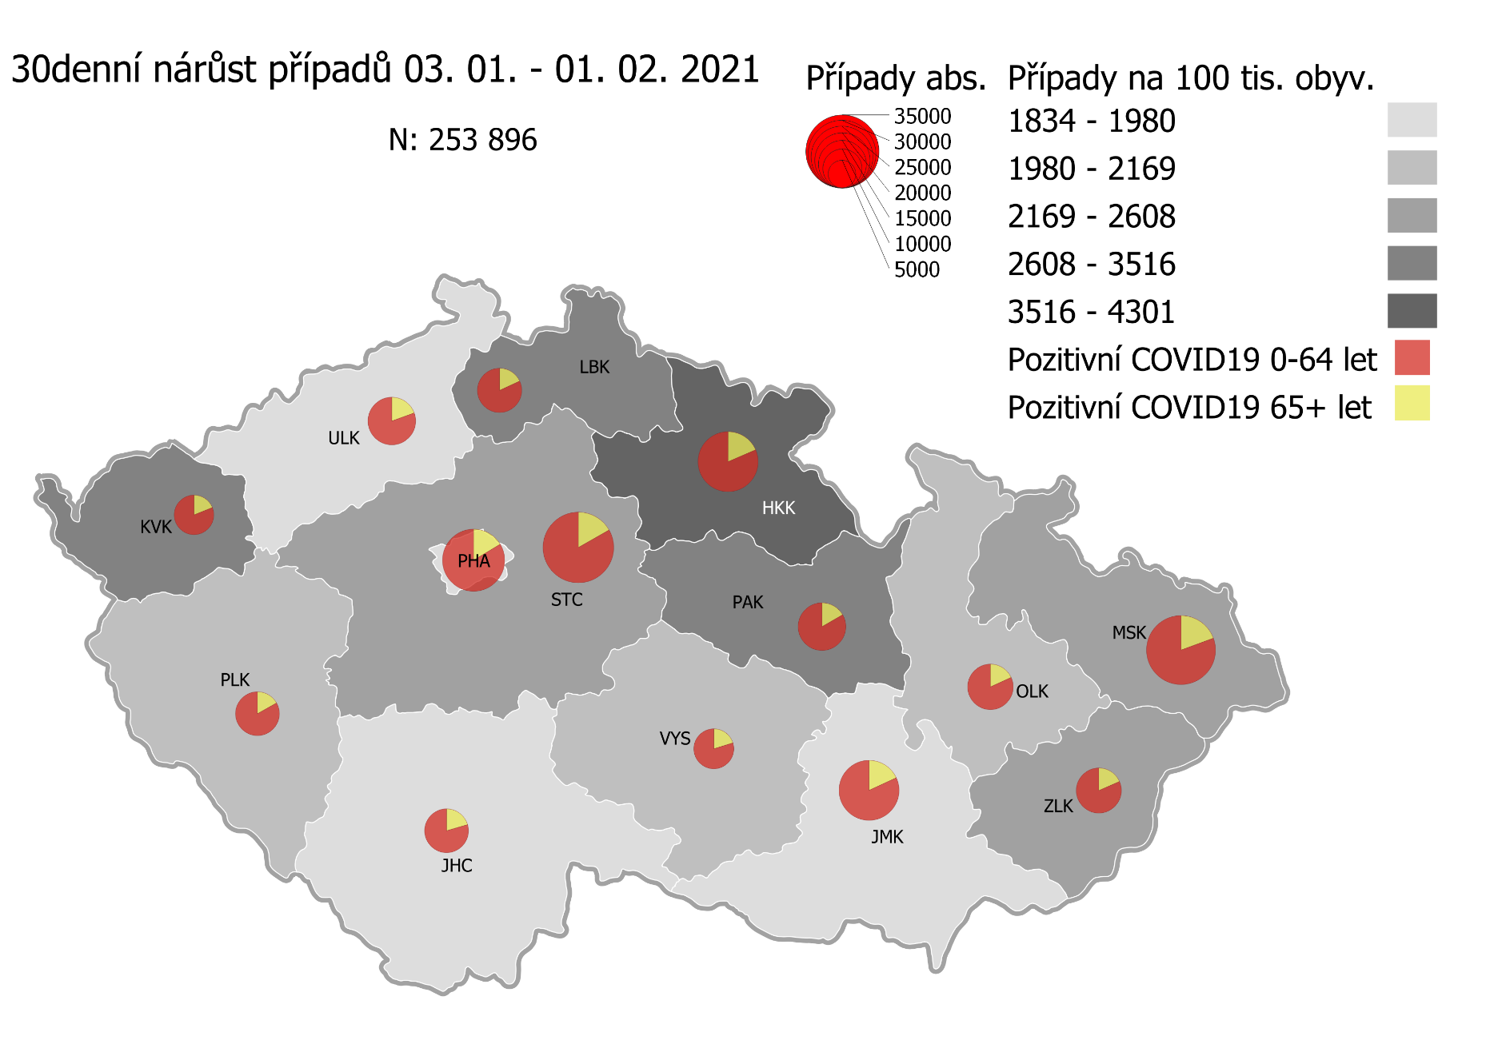
Kumulativní počet pozitivních pacientů COVID-19 v krajích ČR dle bydliště absolutně a na 100 tis. obyvatel
ke dni | 2/2/21
KÓD NUTS3 | Název kraje | Zkratka NUTS3 | Pozitivní COVID19 | Obyvatelstvo 1. 1. 2020 | Na 100 000 obyvatel | Nárůst za 7 dní (v %) | Nárůst za 7 dní na 100 000 obyvatel | Nárůst COVDI19 7 dní zpětně | z toho 27.01 | z toho 28.01 | z toho 29.01 | z toho 30.01 | z toho 31.01 | z toho 01.02 | z toho 02.02
CZ010 | Hlavní město Praha | PHA | 110,778 | 1,324,277 | 8,365.2 | 4.8% | 384.1 | 5,087 | 867 | 826 | 908 | 435 | 325 | 775 | 951
CZ020 | Středočeský kraj | STC | 131,899 | 1,385,141 | 9,522.4 | 5.1% | 466.0 | 6,455 | 1,184 | 952 | 1,022 | 514 | 259 | 1,063 | 1,461
CZ031 | Jihočeský kraj | JHC | 56,650 | 644,083 | 8,795.5 | 4.3% | 365.3 | 2,353 | 466 | 422 | 423 | 124 | 82 | 365 | 471
CZ032 | Plzeňský kraj | PLK | 52,474 | 589,899 | 8,895.4 | 6.5% | 545.7 | 3,219 | 640 | 513 | 659 | 124 | 128 | 511 | 644
CZ041 | Karlovarský kraj | KVK | 26,428 | 294,664 | 8,968.9 | 14.6% | 1,144.4 | 3,372 | 531 | 796 | 472 | 404 | 286 | 346 | 537
CZ042 | Ústecký kraj | ULK | 66,245 | 820,965 | 8,069.2 | 4.4% | 342.8 | 2,814 | 493 | 435 | 486 | 228 | 162 | 444 | 566
CZ051 | Liberecký kraj | LBK | 46,556 | 443,690 | 10,492.9 | 5.4% | 538.2 | 2,388 | 419 | 412 | 393 | 167 | 127 | 450 | 420
CZ052 | Královéhradecký kraj | HKK | 66,884 | 551,647 | 12,124.4 | 8.4% | 936.6 | 5,167 | 820 | 1,013 | 792 | 611 | 534 | 516 | 881
CZ053 | Pardubický kraj | PAK | 53,817 | 522,662 | 10,296.7 | 5.6% | 543.0 | 2,838 | 448 | 449 | 466 | 286 | 99 | 502 | 588
CZ063 | Kraj Vysočina | VYS | 50,575 | 509,813 | 9,920.3 | 3.4% | 328.2 | 1,673 | 297 | 268 | 294 | 177 | 26 | 231 | 380
CZ064 | Jihomoravský kraj | JMK | 94,685 | 1,191,989 | 7,943.4 | 4.5% | 341.1 | 4,066 | 867 | 657 | 761 | 267 | 170 | 632 | 712
CZ071 | Olomoucký kraj | OLK | 58,985 | 632,015 | 9,332.8 | 4.3% | 382.1 | 2,415 | 458 | 379 | 418 | 82 | 81 | 487 | 510
CZ072 | Zlínský kraj | ZLK | 64,255 | 582,555 | 11,029.9 | 2.6% | 277.9 | 1,619 | 331 | 217 | 265 | 206 | 86 | 241 | 273
CZ080 | Moravskoslezský kraj | MSK | 121,385 | 1,200,539 | 10,110.9 | 3.3% | 322.9 | 3,877 | 664 | 645 | 672 | 423 | 205 | 613 | 655
CZ088 | Neurčeno |  | 787 |  |  | 2.2% |  | 17 | 1 | 3 | 5 | 0 | 2 | 2 | 4
CZ099 | Cizinci bez pobytu v ČR |  | 1,254 |  |  | 2.2% |  | 27 | 4 | 7 | 5 | 1 | 0 | 6 | 4

CZ | Česká republika | ČR | 1,003,657 | 10,693,939 | 9,385.3 | 5.0% | 443.1 | 47,387 | 8,490 | 7,994 | 8,041 | 4,049 | 2,572 | 7,184 | 9,057
KÓD NUTS3 | Název kraje | Zkratka NUTS3 | z toho ve věku 65+ | z toho obyv. 65+ | na 100 000 obyv. 65+ | Nárůst za 7 dní (65+ v %) | Nárůst za 7 dní na 100 000 obyv. 65+ | Nárůst COVDI19 7 dní zpětně | z toho 65+ 27.01 | z toho 65+ 28.01 | z toho 65+ 29.01 | z toho 65+ 30.01 | z toho 65+ 31.01 | z toho 65+ 01.02 | z toho 65+ 02.02
CZ010 | Hlavní město Praha | PHA | 16,503 | 251,166 | 6,570.6 | 5.3% | 330.9 | 831 | 134 | 143 | 136 | 61 | 50 | 135 | 172
CZ020 | Středočeský kraj | STC | 20,357 | 255,825 | 7,957.4 | 5.5% | 412.8 | 1,056 | 259 | 137 | 166 | 62 | 32 | 178 | 222
CZ031 | Jihočeský kraj | JHC | 10,027 | 131,832 | 7,605.9 | 4.3% | 314.0 | 414 | 65 | 86 | 66 | 22 | 23 | 76 | 76
CZ032 | Plzeňský kraj | PLK | 8,670 | 119,690 | 7,243.7 | 5.9% | 401.0 | 480 | 109 | 86 | 96 | 19 | 20 | 75 | 75
CZ041 | Karlovarský kraj | KVK | 5,267 | 60,178 | 8,752.4 | 10.9% | 862.4 | 519 | 60 | 117 | 94 | 63 | 61 | 57 | 67
CZ042 | Ústecký kraj | ULK | 11,832 | 161,527 | 7,325.1 | 4.6% | 323.8 | 523 | 98 | 73 | 96 | 45 | 33 | 74 | 104
CZ051 | Liberecký kraj | LBK | 7,729 | 89,906 | 8,596.8 | 5.5% | 451.6 | 406 | 84 | 67 | 68 | 34 | 26 | 65 | 62
CZ052 | Královéhradecký kraj | HKK | 12,178 | 119,407 | 10,198.7 | 7.9% | 742.8 | 887 | 121 | 176 | 127 | 103 | 92 | 105 | 163
CZ053 | Pardubický kraj | PAK | 8,690 | 106,085 | 8,191.5 | 5.1% | 395.9 | 420 | 64 | 68 | 85 | 30 | 17 | 72 | 84
CZ063 | Kraj Vysočina | VYS | 9,177 | 104,291 | 8,799.4 | 4.0% | 337.5 | 352 | 85 | 48 | 45 | 54 | 9 | 43 | 68
CZ064 | Jihomoravský kraj | JMK | 16,259 | 238,620 | 6,813.8 | 4.3% | 279.5 | 667 | 144 | 110 | 110 | 43 | 31 | 112 | 117
CZ071 | Olomoucký kraj | OLK | 9,674 | 130,935 | 7,388.4 | 4.1% | 289.5 | 379 | 66 | 72 | 72 | 15 | 9 | 73 | 72
CZ072 | Zlínský kraj | ZLK | 10,607 | 121,339 | 8,741.6 | 2.5% | 211.0 | 256 | 47 | 34 | 40 | 38 | 17 | 39 | 41
CZ080 | Moravskoslezský kraj | MSK | 20,694 | 240,829 | 8,592.8 | 3.3% | 274.1 | 660 | 110 | 110 | 131 | 77 | 30 | 100 | 102
CZ088 | Neurčeno |  | 84 |  |  | 6.3% |  | 5 | 0 | 0 | 1 | 0 | 0 | 1 | 3
CZ099 | Cizinci bez pobytu v ČR |  | 24 |  |  | 0.0% |  | 0 | 0 | 0 | 0 | 0 | 0 | 0 | 0

CZ | Česká republika | ČR | 167,772 | 2,131,630 | 7,870.6 | 4.9% | 368.5 | 7,855 | 1,446 | 1,327 | 1,333 | 666 | 450 | 1,205 | 1,428
KÓD NUTS3 | Název kraje | Zkratka NUTS3 | z toho ve věku 0-5 let | z toho obyv. 0-5 let | na 100 000 obyv. 0-5 let | Nárůst za 7 dní (0-5 let v %) | Nárůst za 7 dní na 100 000 obyv. 0-5 let | Nárůst COVDI19 7 dní zpětně | z toho 0-5 let 27.01 | z toho 0-5 let 28.01 | z toho 0-5 let 29.01 | z toho 0-5 let 30.01 | z toho 0-5 let 31.01 | z toho 0-5 let 01.02 | z toho 0-5 let 02.02
CZ010 | Hlavní město Praha | PHA | 3,402 | 89,638 | 3,795.3 | 8.2% | 287.8 | 258 | 50 | 46 | 51 | 20 | 10 | 32 | 49
CZ020 | Středočeský kraj | STC | 4,371 | 96,527 | 4,528.3 | 6.0% | 255.9 | 247 | 38 | 40 | 48 | 24 | 9 | 42 | 46
CZ031 | Jihočeský kraj | JHC | 1,318 | 40,283 | 3,271.9 | 6.4% | 196.1 | 79 | 19 | 17 | 13 | 3 | 0 | 10 | 17
CZ032 | Plzeňský kraj | PLK | 1,354 | 36,259 | 3,734.2 | 10.9% | 366.8 | 133 | 22 | 32 | 39 | 1 | 5 | 10 | 24
CZ041 | Karlovarský kraj | KVK | 676 | 16,577 | 4,077.9 | 18.0% | 621.3 | 103 | 19 | 25 | 8 | 8 | 9 | 14 | 20
CZ042 | Ústecký kraj | ULK | 1,545 | 49,718 | 3,107.5 | 7.1% | 207.2 | 103 | 16 | 11 | 22 | 9 | 4 | 18 | 23
CZ051 | Liberecký kraj | LBK | 1,406 | 28,292 | 4,969.6 | 5.9% | 275.7 | 78 | 12 | 10 | 15 | 7 | 6 | 15 | 13
CZ052 | Královéhradecký kraj | HKK | 2,073 | 33,422 | 6,202.5 | 13.0% | 715.1 | 239 | 36 | 53 | 34 | 33 | 29 | 20 | 34
CZ053 | Pardubický kraj | PAK | 1,550 | 32,984 | 4,699.2 | 8.2% | 357.7 | 118 | 21 | 19 | 16 | 7 | 6 | 28 | 21
CZ063 | Kraj Vysočina | VYS | 849 | 31,857 | 2,665.0 | 5.6% | 141.3 | 45 | 11 | 12 | 4 | 5 | 0 | 2 | 11
CZ064 | Jihomoravský kraj | JMK | 2,012 | 79,619 | 2,527.0 | 8.4% | 195.9 | 156 | 36 | 20 | 38 | 10 | 10 | 18 | 24
CZ071 | Olomoucký kraj | OLK | 1,392 | 38,976 | 3,571.4 | 8.9% | 292.5 | 114 | 12 | 17 | 22 | 3 | 6 | 23 | 31
CZ072 | Zlínský kraj | ZLK | 1,983 | 35,087 | 5,651.7 | 3.3% | 182.4 | 64 | 7 | 10 | 8 | 6 | 9 | 12 | 12
CZ080 | Moravskoslezský kraj | MSK | 2,852 | 71,917 | 3,965.7 | 4.4% | 166.9 | 120 | 20 | 22 | 18 | 15 | 9 | 18 | 18
CZ088 | Neurčeno |  | 30 |  |  | 0.0% |  | 0 | 0 | 0 | 0 | 0 | 0 | 0 | 0
CZ099 | Cizinci bez pobytu v ČR |  | 7 |  |  | 0.0% |  | 0 | 0 | 0 | 0 | 0 | 0 | 0 | 0
CZ | Česká republika | ČR | 26,820 | 681,156 | 3,937.4 | 7.4% | 272.6 | 1,857 | 319 | 334 | 336 | 151 | 112 | 262 | 343
KÓD NUTS3 | Název kraje | Zkratka NUTS3 | z toho ve věku 6-15 let | z toho obyv. 6-15 let | na 100 000 obyv. 6-15 let | Nárůst za 7 dní (6-15 let v %) | Nárůst za 7 dní na 100 000 obyv. 6-15 let | Nárůst COVDI19 7 dní zpětně | z toho 6-15 let 27.01 | z toho 6-15 let 28.01 | z toho 6-15 let 29.01 | z toho 6-15 let 30.01 | z toho 6-15 let 31.01 | z toho 6-15 let 01.02 | z toho 6-15 let 02.02
CZ010 | Hlavní město Praha | PHA | 8,581 | 131,513 | 6,524.8 | 6.3% | 385.5 | 507 | 79 | 76 | 92 | 54 | 36 | 72 | 98
CZ020 | Středočeský kraj | STC | 12,042 | 163,398 | 7,369.7 | 6.2% | 430.2 | 703 | 107 | 100 | 110 | 71 | 32 | 133 | 150
CZ031 | Jihočeský kraj | JHC | 3,969 | 67,758 | 5,857.6 | 5.1% | 283.4 | 192 | 43 | 28 | 41 | 11 | 0 | 32 | 37
CZ032 | Plzeňský kraj | PLK | 3,969 | 60,678 | 6,541.1 | 7.9% | 476.3 | 289 | 51 | 42 | 67 | 14 | 9 | 56 | 50
CZ041 | Karlovarský kraj | KVK | 1,729 | 30,869 | 5,601.1 | 19.3% | 907.1 | 280 | 34 | 42 | 52 | 40 | 23 | 28 | 61
CZ042 | Ústecký kraj | ULK | 4,565 | 90,219 | 5,059.9 | 5.9% | 283.8 | 256 | 29 | 38 | 35 | 29 | 12 | 64 | 49
CZ051 | Liberecký kraj | LBK | 4,232 | 48,396 | 8,744.5 | 6.3% | 514.5 | 249 | 46 | 42 | 31 | 23 | 17 | 48 | 42
CZ052 | Královéhradecký kraj | HKK | 5,536 | 57,779 | 9,581.3 | 9.7% | 846.3 | 489 | 70 | 84 | 87 | 68 | 51 | 42 | 87
CZ053 | Pardubický kraj | PAK | 4,342 | 54,972 | 7,898.6 | 6.4% | 478.4 | 263 | 49 | 38 | 40 | 26 | 5 | 67 | 38
CZ063 | Kraj Vysočina | VYS | 3,088 | 52,247 | 5,910.4 | 3.4% | 195.2 | 102 | 14 | 21 | 20 | 13 | 0 | 11 | 23
CZ064 | Jihomoravský kraj | JMK | 5,526 | 122,670 | 4,504.8 | 7.0% | 294.3 | 361 | 81 | 56 | 84 | 29 | 21 | 42 | 48
CZ071 | Olomoucký kraj | OLK | 4,156 | 65,697 | 6,326.0 | 4.9% | 296.8 | 195 | 27 | 36 | 32 | 5 | 5 | 39 | 51
CZ072 | Zlínský kraj | ZLK | 4,711 | 58,614 | 8,037.3 | 3.3% | 259.3 | 152 | 32 | 24 | 20 | 20 | 12 | 18 | 26
CZ080 | Moravskoslezský kraj | MSK | 8,242 | 123,284 | 6,685.4 | 4.1% | 260.4 | 321 | 54 | 58 | 62 | 26 | 27 | 46 | 48
CZ088 | Neurčeno |  | 9 |  |  | 0.0% |  | 0 | 0 | 0 | 0 | 0 | 0 | 0 | 0
CZ099 | Cizinci bez pobytu v ČR |  | 11 |  |  | 0.0% |  | 0 | 0 | 0 | 0 | 0 | 0 | 0 | 0
CZ | Česká republika | ČR | 74,708 | 1,128,094 | 6,622.5 | 6.2% | 386.4 | 4,359 | 716 | 685 | 773 | 429 | 250 | 698 | 808
KÓD NUTS3 | Název kraje | Zkratka NUTS3 | z toho ve věku 16-19 let | z toho obyv. 16-19 let | na 100 000 obyv. 16-19 let | Nárůst za 7 dní (16-19 let v %) | Nárůst za 7 dní na 100 000 obyv. 16-19 let | Nárůst COVDI19 7 dní zpětně | z toho 16-19 let 27.01 | z toho 16-19 let 28.01 | z toho 16-19 let 29.01 | z toho 16-19 let 30.01 | z toho 16-19 let 31.01 | z toho 16-19 let 01.02 | z toho 16-19 let 02.02
CZ010 | Hlavní město Praha | PHA | 3,804 | 39,781 | 9,562.4 | 3.6% | 331.8 | 132 | 15 | 23 | 18 | 6 | 15 | 22 | 33
CZ020 | Středočeský kraj | STC | 5,265 | 50,226 | 10,482.6 | 4.6% | 463.9 | 233 | 35 | 36 | 34 | 18 | 11 | 43 | 56
CZ031 | Jihočeský kraj | JHC | 2,071 | 23,342 | 8,872.4 | 2.7% | 235.6 | 55 | 9 | 9 | 12 | 3 | 0 | 11 | 11
CZ032 | Plzeňský kraj | PLK | 1,789 | 20,545 | 8,707.7 | 4.9% | 408.9 | 84 | 17 | 13 | 19 | 3 | 0 | 14 | 18
CZ041 | Karlovarský kraj | KVK | 784 | 10,990 | 7,133.8 | 14.0% | 873.5 | 96 | 18 | 21 | 12 | 17 | 5 | 6 | 17
CZ042 | Ústecký kraj | ULK | 2,369 | 31,824 | 7,444.1 | 3.8% | 270.2 | 86 | 15 | 19 | 13 | 7 | 2 | 15 | 15
CZ051 | Liberecký kraj | LBK | 1,806 | 16,399 | 11,012.9 | 3.7% | 396.4 | 65 | 9 | 12 | 12 | 7 | 3 | 12 | 10
CZ052 | Královéhradecký kraj | HKK | 2,367 | 19,988 | 11,842.1 | 7.9% | 870.5 | 174 | 38 | 24 | 23 | 18 | 25 | 15 | 31
CZ053 | Pardubický kraj | PAK | 1,937 | 19,021 | 10,183.5 | 4.3% | 415.3 | 79 | 18 | 8 | 9 | 7 | 2 | 18 | 17
CZ063 | Kraj Vysočina | VYS | 1,766 | 18,797 | 9,395.1 | 3.2% | 287.3 | 54 | 7 | 8 | 7 | 3 | 0 | 12 | 17
CZ064 | Jihomoravský kraj | JMK | 2,860 | 40,581 | 7,047.6 | 4.0% | 271.1 | 110 | 26 | 23 | 21 | 7 | 2 | 20 | 11
CZ071 | Olomoucký kraj | OLK | 1,997 | 22,707 | 8,794.6 | 4.4% | 369.9 | 84 | 12 | 9 | 22 | 3 | 7 | 17 | 14
CZ072 | Zlínský kraj | ZLK | 2,375 | 20,976 | 11,322.5 | 1.7% | 185.9 | 39 | 6 | 7 | 7 | 10 | 1 | 5 | 3
CZ080 | Moravskoslezský kraj | MSK | 4,192 | 43,805 | 9,569.7 | 2.8% | 260.2 | 114 | 21 | 19 | 15 | 12 | 13 | 24 | 10
CZ088 | Neurčeno |  | 23 |  |  | 0.0% |  | 0 | 0 | 0 | 0 | 0 | 0 | 0 | 0
CZ099 | Cizinci bez pobytu v ČR |  | 27 |  |  | 0.0% |  | 0 | 0 | 0 | 0 | 0 | 0 | 0 | 0
CZ | Česká republika | ČR | 35,432 | 378,982 | 9,349.3 | 4.1% | 370.7 | 1,405 | 246 | 231 | 224 | 121 | 86 | 234 | 263

 |  |  |  | Mapa výskytu COVID-19 v krajích ČR
 |  |  |  | Počet pozitivních pacientů kumulativně v krajích bydliště v ČR na 100 tis. obyvatel a absolutně z dat |  |  |  |  |  |  |  |  |  |  | ke dni 01.02.2021 23:59

Mapa_okresy_vývoj
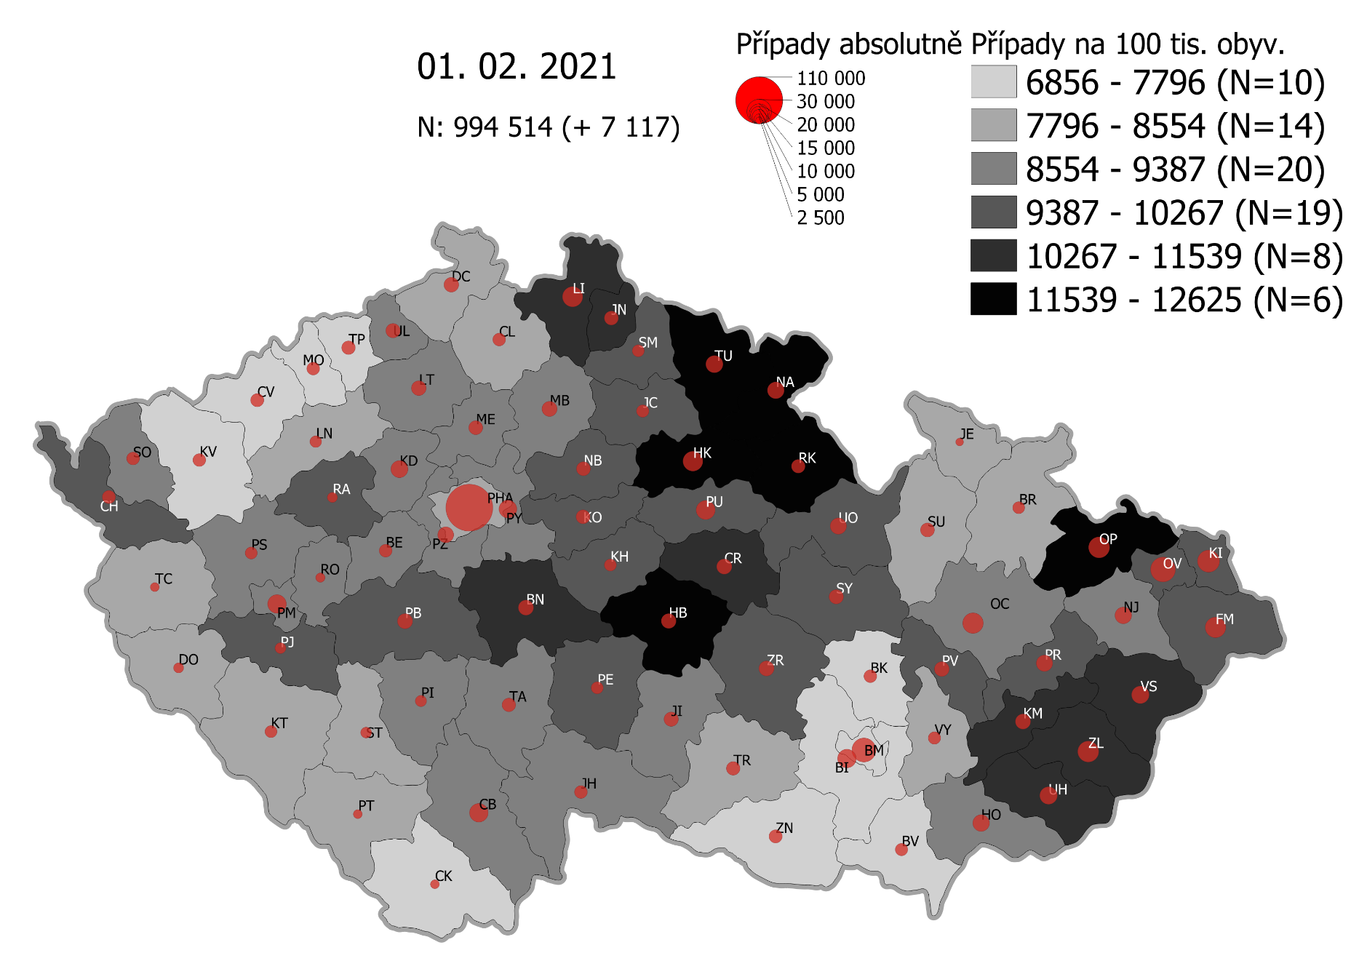
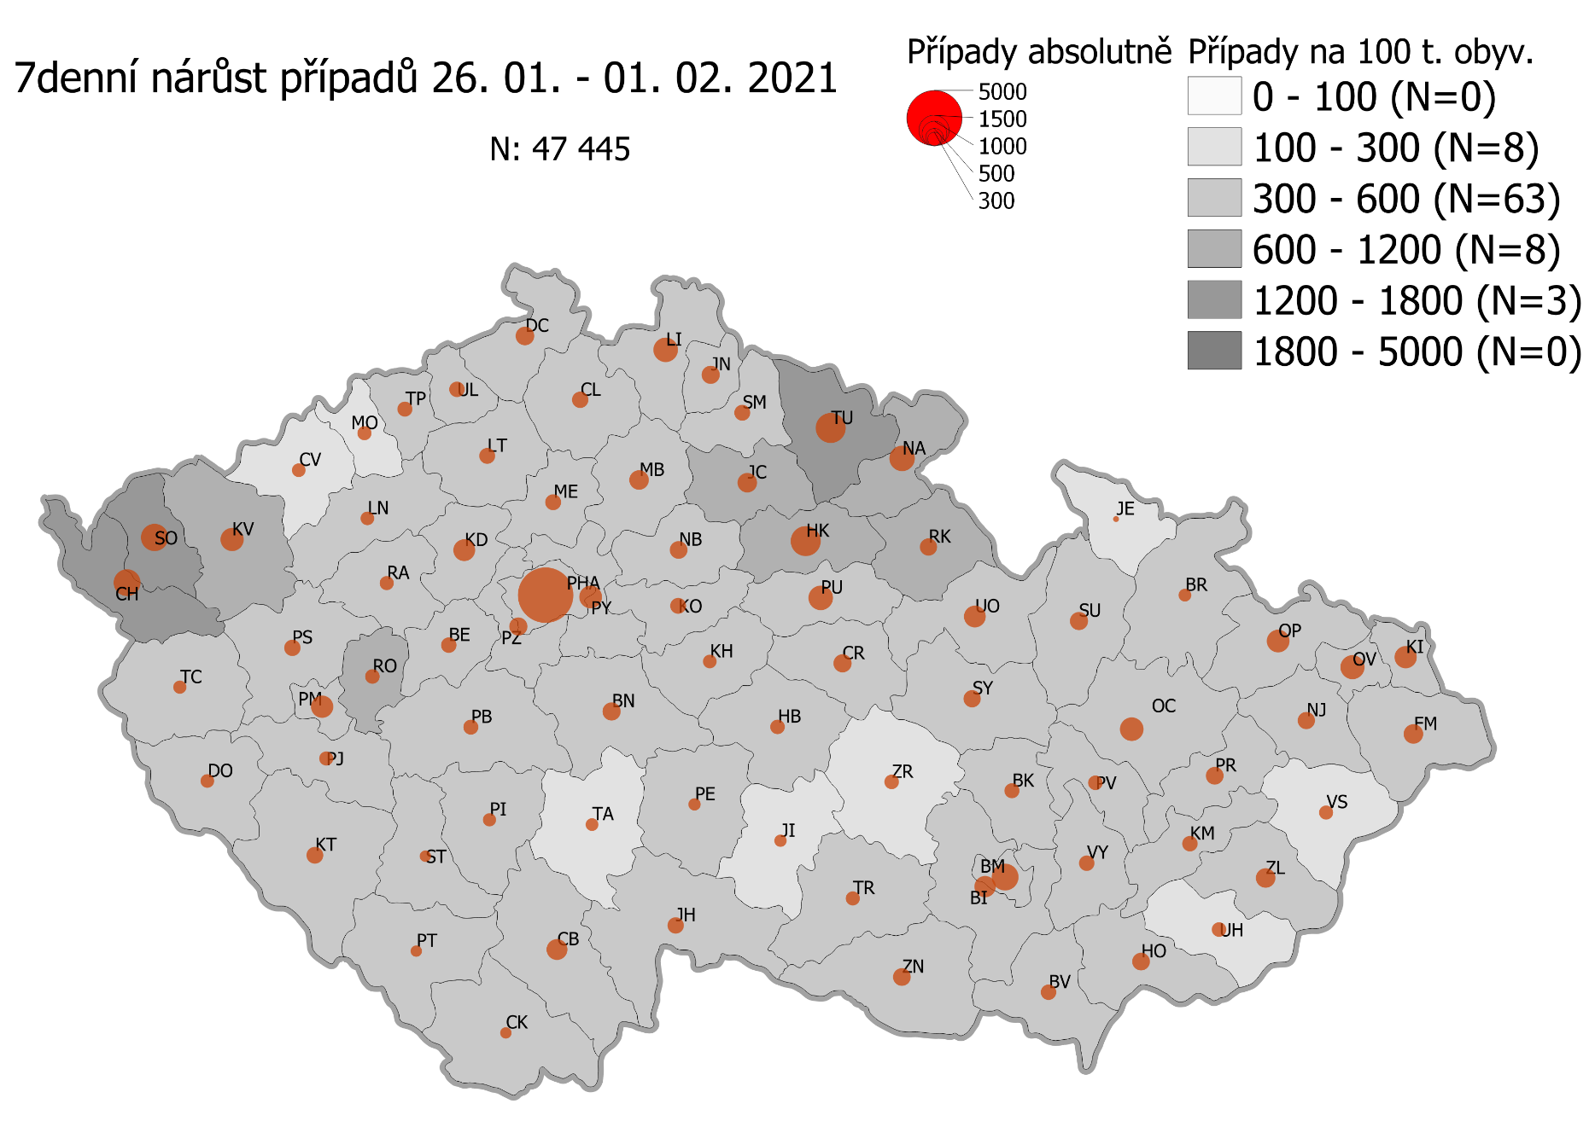
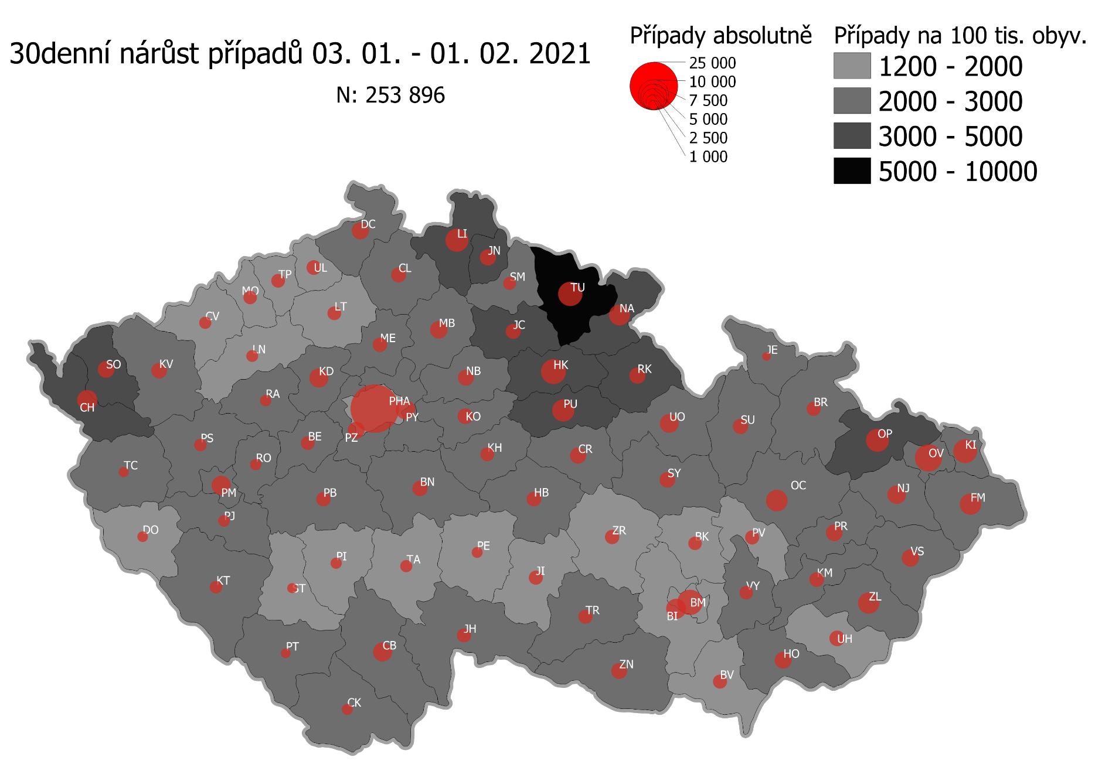
Pořadí okresů dle kumulativní incidence COVID-19 ke dni |  |  |  |  |  | 02.02.2021 23:59
KÓD LAU1 | Zkratka kraje název okresu (LAU1) | Zkratka LAU1 | Počet obyvatel | Připady COVID-19 | Celkem na 100 tisíc obyvatel | Nárůst COVDI19 30 dní zpětně | za 30 dní na 100 tisíc obyvatel | Nárůst COVDI19 7 dní zpětně | za 7 dní na 100 tisíc obyvatel
CZ0525 | HKK - Trutnov | TU | 117,978 | 15,190 | 12,875.3 | 6,718 | 5,694.3 | 1,529 | 1,296.0
CZ0523 | HKK - Náchod | NA | 109,958 | 14,057 | 12,784.0 | 4,934 | 4,487.2 | 1,107 | 1,006.7
CZ0805 | MSK - Opava | OP | 176,236 | 21,907 | 12,430.5 | 5,809 | 3,296.1 | 809 | 459.0
CZ0521 | HKK - Hradec Králové | HK | 164,283 | 20,114 | 12,243.5 | 6,870 | 4,181.8 | 1,417 | 862.5
CZ0631 | VYS - Havlíčkův Brod | HB | 94,915 | 11,280 | 11,884.3 | 2,334 | 2,459.0 | 330 | 347.7
CZ0524 | HKK - Rychnov nad Kněžnou | RK | 79,383 | 9,396 | 11,836.3 | 2,899 | 3,651.9 | 496 | 624.8
CZ0513 | LBK - Liberec | LI | 175,626 | 20,453 | 11,645.8 | 5,840 | 3,325.2 | 970 | 552.3
CZ0201 | STC - Benešov | BN | 99,414 | 11,572 | 11,640.2 | 2,611 | 2,626.4 | 551 | 554.2
CZ0724 | ZLK - Zlín | ZL | 191,652 | 21,914 | 11,434.3 | 4,923 | 2,568.7 | 616 | 321.4
CZ0531 | PAK - Chrudim | CR | 104,613 | 11,907 | 11,382.0 | 2,926 | 2,797.0 | 534 | 510.5
CZ0721 | ZLK - Kroměříž | KM | 105,343 | 11,782 | 11,184.4 | 2,418 | 2,295.4 | 339 | 321.8
CZ0512 | LBK - Jablonec nad Nisou | JN | 90,667 | 9,860 | 10,875.0 | 2,915 | 3,215.1 | 544 | 600.0
CZ0722 | ZLK - Uherské Hradiště | UH | 142,226 | 15,255 | 10,725.9 | 2,680 | 1,884.3 | 352 | 247.5
CZ0723 | ZLK - Vsetín | VS | 143,334 | 15,304 | 10,677.2 | 3,252 | 2,268.8 | 312 | 217.7
CZ0532 | PAK - Pardubice | PU | 175,441 | 18,264 | 10,410.3 | 5,461 | 3,112.7 | 1,068 | 608.8
CZ020B | STC - Příbram | PB | 115,104 | 11,880 | 10,321.1 | 2,418 | 2,100.7 | 436 | 378.8
CZ0514 | LBK - Semily | SM | 74,097 | 7,608 | 10,267.6 | 1,840 | 2,483.2 | 436 | 588.4
CZ0713 | OLK - Prostějov | PV | 108,646 | 11,138 | 10,251.6 | 2,188 | 2,013.9 | 361 | 332.3
CZ0633 | VYS - Pelhřimov | PE | 72,302 | 7,406 | 10,243.1 | 1,335 | 1,846.4 | 273 | 377.6
CZ0714 | OLK - Přerov | PR | 129,512 | 13,261 | 10,239.2 | 3,058 | 2,361.2 | 539 | 416.2
CZ0522 | HKK - Jičín | JC | 80,045 | 8,127 | 10,153.0 | 2,546 | 3,180.7 | 618 | 772.1
CZ0802 | MSK - Frýdek-Místek | FM | 214,660 | 21,725 | 10,120.7 | 4,846 | 2,257.5 | 621 | 289.3
CZ0411 | KVK - Cheb | CH | 91,634 | 9,259 | 10,104.3 | 4,692 | 5,120.4 | 1,207 | 1,317.2
CZ0803 | MSK - Karviná | KI | 246,324 | 24,787 | 10,062.8 | 6,200 | 2,517.0 | 795 | 322.7
CZ0635 | VYS - Žďár nad Sázavou | ZR | 118,158 | 11,793 | 9,980.7 | 2,378 | 2,012.6 | 380 | 321.6
CZ0204 | STC - Kolín | KO | 102,623 | 10,238 | 9,976.3 | 2,758 | 2,687.5 | 482 | 469.7
CZ0533 | PAK - Svitavy | SY | 104,333 | 10,318 | 9,889.5 | 2,707 | 2,594.6 | 451 | 432.3
CZ0324 | PLK - Plzeň-jih | PJ | 63,488 | 6,209 | 9,779.8 | 1,586 | 2,498.1 | 362 | 570.2
CZ020C | STC - Rakovník | RA | 55,562 | 5,429 | 9,771.1 | 1,400 | 2,519.7 | 317 | 570.5
CZ0806 | MSK - Ostrava-město | OV | 320,145 | 31,189 | 9,742.1 | 7,962 | 2,487.0 | 936 | 292.4
CZ0208 | STC - Nymburk | NB | 100,886 | 9,803 | 9,716.9 | 2,878 | 2,852.7 | 544 | 539.2
CZ0205 | STC - Kutná Hora | KH | 75,828 | 7,368 | 9,716.7 | 2,152 | 2,838.0 | 321 | 423.3
CZ0534 | PAK - Ústí nad Orlicí | UO | 138,275 | 13,328 | 9,638.8 | 3,995 | 2,889.2 | 785 | 567.7
CZ0413 | KVK - Sokolov | SO | 88,212 | 8,413 | 9,537.3 | 3,237 | 3,669.6 | 1,218 | 1,380.8
CZ0804 | MSK - Nový Jičín | NJ | 151,577 | 14,273 | 9,416.3 | 3,788 | 2,499.1 | 462 | 304.8
CZ0313 | JHC - Jindřichův Hradec | JH | 90,692 | 8,418 | 9,282.0 | 2,200 | 2,425.8 | 403 | 444.4
CZ0314 | JHC - Písek | PI | 71,587 | 6,636 | 9,269.8 | 1,469 | 2,052.0 | 312 | 435.8
CZ0632 | VYS - Jihlava | JI | 113,628 | 10,521 | 9,259.2 | 2,218 | 1,952.0 | 323 | 284.3
CZ0645 | JMK - Hodonín | HO | 153,943 | 14,229 | 9,243.0 | 3,255 | 2,114.4 | 511 | 331.9
CZ0326 | PLK - Rokycany | RO | 49,349 | 4,559 | 9,238.3 | 1,427 | 2,891.6 | 370 | 749.8
CZ0325 | PLK - Plzeň-sever | PS | 79,979 | 7,344 | 9,182.4 | 1,800 | 2,250.6 | 462 | 577.7
CZ0207 | STC - Mladá Boleslav | MB | 130,365 | 11,968 | 9,180.4 | 3,404 | 2,611.1 | 617 | 473.3
CZ0423 | ULK - Litoměřice | LT | 119,668 | 10,984 | 9,178.7 | 2,199 | 1,837.6 | 416 | 347.6
CZ0206 | STC - Mělník | ME | 109,302 | 10,031 | 9,177.3 | 2,340 | 2,140.9 | 451 | 412.6
CZ0203 | STC - Kladno | KD | 166,483 | 15,175 | 9,115.0 | 4,115 | 2,471.7 | 809 | 485.9
CZ0202 | STC - Beroun | BE | 95,058 | 8,642 | 9,091.3 | 2,209 | 2,323.8 | 392 | 412.4
CZ0317 | JHC - Tábor | TA | 102,595 | 9,275 | 9,040.4 | 1,711 | 1,667.7 | 255 | 248.6
CZ0311 | JHC - České Budějovice | CB | 195,903 | 17,701 | 9,035.6 | 4,159 | 2,123.0 | 718 | 366.5
CZ0712 | OLK - Olomouc | OC | 235,472 | 21,234 | 9,017.6 | 5,237 | 2,224.0 | 904 | 383.9
CZ0323 | PLK - Plzeň-město | PM | 194,280 | 17,481 | 8,997.8 | 4,176 | 2,149.5 | 871 | 448.3
CZ0209 | STC - Praha-východ | PY | 185,178 | 16,571 | 8,948.7 | 4,242 | 2,290.8 | 926 | 500.1
CZ020A | STC - Praha-západ | PZ | 149,338 | 13,221 | 8,853.1 | 3,188 | 2,134.8 | 609 | 407.8
CZ0427 | ULK - Ústí nad Labem | UL | 119,338 | 10,489 | 8,789.3 | 2,332 | 1,954.1 | 391 | 327.6
CZ0634 | VYS - Třebíč | TR | 110,810 | 9,574 | 8,640.0 | 2,307 | 2,081.9 | 367 | 331.2
CZ0421 | ULK - Děčín | DC | 129,542 | 11,166 | 8,619.6 | 3,260 | 2,516.6 | 598 | 461.6
CZ0711 | OLK - Jeseník | JE | 37,968 | 3,242 | 8,538.8 | 786 | 2,070.2 | 66 | 173.8
CZ0316 | JHC - Strakonice | ST | 70,772 | 6,016 | 8,500.5 | 1,178 | 1,664.5 | 232 | 327.8
CZ0646 | JMK - Vyškov | VY | 92,280 | 7,822 | 8,476.4 | 2,055 | 2,226.9 | 387 | 419.4
CZ0322 | PLK - Klatovy | KT | 86,405 | 7,314 | 8,464.8 | 1,851 | 2,142.2 | 476 | 550.9
CZ0315 | JHC - Prachatice | PT | 50,978 | 4,304 | 8,442.9 | 1,062 | 2,083.3 | 220 | 431.6
CZ0715 | OLK - Šumperk | SU | 120,417 | 10,110 | 8,395.8 | 2,704 | 2,245.5 | 545 | 452.6
CZ0321 | PLK - Domažlice | DO | 62,062 | 5,194 | 8,369.1 | 1,259 | 2,028.6 | 340 | 547.8
CZ0100 | PHA - Praha | PH | 1,324,277 | 110,778 | 8,365.2 | 25,614 | 1,934.2 | 5,087 | 384.1
CZ0511 | LBK - Česká Lípa | CL | 103,300 | 8,634 | 8,358.2 | 2,506 | 2,425.9 | 438 | 424.0
CZ0424 | ULK - Louny | LN | 86,691 | 7,088 | 8,176.2 | 1,622 | 1,871.0 | 333 | 384.1
CZ0801 | MSK - Bruntál | BR | 91,597 | 7,479 | 8,165.1 | 2,171 | 2,370.2 | 254 | 277.3
CZ0327 | PLK - Tachov | TC | 54,336 | 4,373 | 8,048.1 | 1,160 | 2,134.9 | 338 | 622.1
CZ0641 | JMK - Blansko | BK | 109,136 | 8,574 | 7,856.3 | 2,026 | 1,856.4 | 396 | 362.9
CZ0643 | JMK - Brno-venkov | BI | 224,642 | 17,523 | 7,800.4 | 4,504 | 2,005.0 | 753 | 335.2
CZ0642 | JMK - Brno-město | BM | 381,346 | 29,682 | 7,783.5 | 7,003 | 1,836.4 | 1,113 | 291.9
CZ0647 | JMK - Znojmo | ZN | 114,351 | 8,789 | 7,686.0 | 2,913 | 2,547.4 | 505 | 441.6
CZ0412 | KVK - Karlovy Vary | KV | 114,818 | 8,755 | 7,625.1 | 2,909 | 2,533.6 | 947 | 824.8
CZ0425 | ULK - Most | MO | 111,708 | 8,405 | 7,524.1 | 1,948 | 1,743.8 | 323 | 289.1
CZ0426 | ULK - Teplice | TP | 129,072 | 9,357 | 7,249.4 | 2,145 | 1,661.9 | 378 | 292.9
CZ0422 | ULK - Chomutov | CV | 124,946 | 8,756 | 7,007.8 | 1,707 | 1,366.2 | 375 | 300.1
CZ0312 | JHC - Český Krumlov | CK | 61,556 | 4,300 | 6,985.5 | 1,336 | 2,170.4 | 213 | 346.0
CZ0644 | JMK - Břeclav | BV | 116,291 | 8,065 | 6,935.2 | 2,278 | 1,958.9 | 401 | 344.8
CZ088Y | Bydliště neurčeno |  |  | 817 | 0.0 | 75 | 0.0 | 17 | 0.0
CZ099Y | Cizinci bez trvalého pobytu |  |  | 1,254 | 0.0 | 165 | 0.0 | 27 | 0.0
Poznámka: Data obsahují počet případů vč. laboratorních pozitivit k danému datu neverifikovaných na KHS.

Mapa výskytu COVID-19 v ČR - základ modelu šíření nemoci
Počet pozitivních pacientů kumulativně v okresech bydliště ČR na 100 tis. obyvatel a absolutně z dat |  |  |  |  |  |  |  |  |  | ke dni 01.02.2021 23:59

